MEMORIA DE CALCULO
 | MEMORIA DE CALCULO
 | REFORMA CENTRO DE CONVIVENCIA DO IDOSO

 | REMOCAO DE CALHAS, RUFOS E CONDUTORES DE AGUAS PLUVIAIS, SEM REAPROVEITAMENTO
 | Calha |  | 2,50 m
 | Rufo |  | 3,50m
TOTAL |  |  | 6,00 m

 | REMOÇÃO DE TELHAS, DE FIBROCIMENTO, METÁLICA E CERÂMICA, DE FORMA MANUAL, SEM REAPROVEITAMENTO. AF_12/2017

 |  | area 01 |  | 1.2 | 2.3 | 2.76
 |  | area 02 |  | 2.3 | 1.78 | 4.094
 |  | area 03 |  | 1.25 | 1.12 | 1.4
 |  | area 04 |  | 1.8 | 1.8 | 3.24
 |  |  |  |  |  | 11.494 | 11,50 m2

 |  |  |  |  | DEMOLIÇÃO DE REVESTIMENTO CERÂMICO, DE FORMA MANUAL, SEM REAPROVEITAME NTO. AF_12/2017

 |  |  |  |  | ( 4,80+3,80+2,75+4,25)x2,60 = 43,238 = 43,24 m2

 | TRAMA DE MADEIRA COMPOSTA POR RIPAS, CAIBROS E TERÇAS PARA TELHADOS DE ATÉ 2 ÁGUAS PARA TELHA DE ENCAIXE DE CERÂMICA OU DE CONCRETO, INCLUSO TRANSPORTE VERTICAL. AF_07/2019

 |  | area 01 |  | 1.2 | 2.3 | 2.76
 |  | area 02 |  | 2.3 | 1.78 | 4.094
 |  | area 03 |  | 1.25 | 1.12 | 1.4
 |  | area 04 |  | 1.8 | 1.8 | 3.24
 |  |  |  |  |  | 11.494 | 11,50 m2

 | TELHAMENTO COM TELHA CERÂMICA DE ENCAIXE, TIPO ROMANA, COM MAIS DE 2 ÁGUAS, INCLUSO TRANSPORTE VERTICAL. AF_07/2019

 |  | area 01 |  | 1.2 | 2.3 | 2.76
 |  | area 02 |  | 2.3 | 1.78 | 4.094
 |  | area 03 |  | 1.25 | 1.12 | 1.4
 |  | area 04 |  | 1.8 | 1.8 | 3.24

 |  |  |  |  |  | 11.494 | 11,50 m2

 | REVESTIMENTO DE PAREDES
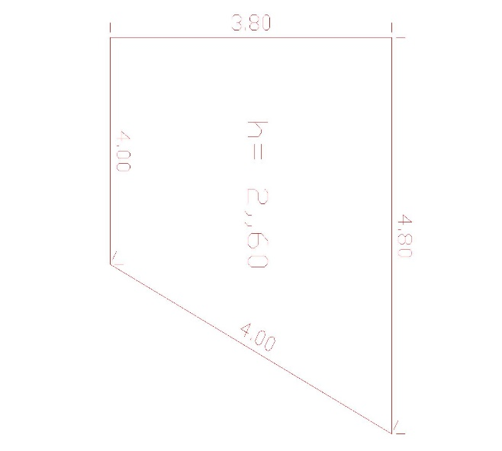

 |  |  |  | DEMOLIÇÃO DE REVESTIMENTO CERÂMICO, DE FORMA MANUAL, SEM REAPROVEITAME NTO. AF_12/2017

 |  |  |  | ( 4,80+3,80+2,75+4,25)x2,60 = 43,238 = 43,24 m2

 |  | REVESTIMENTO DE PISOS
 | REVESTIMENTO CERÃMICO PARA PISO COMPLACAS TIPO ESMALTADA EXTRA DIMENSÃO 60X60 CM APLICADA EM AMBIENTES DE ARÉA MAIOR QUE 10CM

 | Salão Coberto = 19,00x6,88 = 130,72m2
 | Copa = ( 3,80+2,70) / 2 *5,75 = 18,68 m2 |  |  |  |  | Somatoria = 166,25m2 = 166,30 m2
 | Copa = ( 3,80+2,70) / 2 *5,75 = 16,85m2

 | EXECUCAO DE PASSEIO (CALCADA) OU PISO DE CONCRETO COM CONCRETO MOLDADO IN LOCO, FEITO EM OBRA, ACABAMENTO CONVENCIONAL, NAO ARMADO. AF_07/2016

 | 2,20m x 2,50 = 5,50 m2

 |  | PINTURA
 | APLICACAO MANUAL DE PINTURA COM TINTA LATEX ACRILICA EM PAREDES, DUAS DEMAOS. AF_06/2014 /M2

 | APLICACAO DE FUNDO SELADOR ACRILICO EM PAREDES, UMA DEMAO. AF_06/2014 /M2

 | Pintura externa de Predio deposito =
 | 11+11+7+ 7 x altura 3,80 m =136,80 m2 |  |  |  |  | Somatoria = 184,56 m2
 | 3,90+5,91+2,75+5,80 x altura 2,60 m =47,76 m2
 | PINTURA VERNIZ EM ESQUADRIAS DE MADEIRA
 | Pintura de uma porta 0,70x2,10 x 2 lados = 2,94 m2
 | PINTURA COM TINTA ALQUIDICA DE ACABAMENTO (ESMALTE SINTETICO BRILHANTE) PULVERIZADA SOBRE SUPERFICIES METALICAS (EXCETO PERFIL) EXECUTADO EM OBRA (02DEMAOS). AF_01/2020 PINTURA GRADIL

 | 284,35 m x 1,4 x 2 lados = 796,18 = 796,20 m2

 |  | CAMPO DE BOCHA

 | 36,40 * 0,50 = 18,20 m2
 | substituição de tabuas

